Задание 1
 | Комментарий
1. Почему практики тест-дизайна нельзя применять сразу после получения требований?
Я считаю и думаю, что практики тест-дизайна нельзя применять сразу после получения требований, потому что сами требования нужно для начала изучить, затем протестировать, а при декомпозиции нужно еще детальнее уточнить требования, чтобы не упустить ни одной серой зоны, которые могут быть упущены, но для работы - важные
2. В какой ситуации классы эквивалентности и граничные значения могут существовать по отдельности? Аргументируй свой ответ и приведи примеры.
Для начала, класс эквивалентности - может быть представлен либо набором, либо диапазоном. Если класс эквивалентности представлен диапазоном, то у него будет граничные значения ( Пример: возьмем наручные часы, циферблат по секундной стрелке, границы - от 1 до 60 секунд) Если класс эквивалентности представлен набором значений, то у него не будет граничных значений ( Пример: зайдем на сайт Wikipedia, страницу можно перевести на англйский и русский языки - граничных значений нет, это набор значений)
3. Что такое эквивалентность? Что такое класс эквивалентности?
Эквивалентность - значения, которые приложение обрабатывает одинаково или просто равноценность обьектов Класс эквивалентности - диапазон с границами или набор значений, который вызывает одинаковую реакцию приложения или определенной системы
4. Можно ли исключить проверку в середине диапазона в пользу проверок на границах, входящих в диапазон? Аргументируй свой ответ.
Я считаю, что нельзя ислючать проверку в середине диапазона в пользу проверок на границах, входящих в диапазон, тк поведение системы на границах может быть отличным от поведения системы в середине диапазона. Собственно, чтобы удостовериться, что поведение системы на границах не отличается от поведения системы в середине, проводим дополнительную проверку( а можно и несколько)
5. Представь, что тебе нужно протестировать форму: у каждого поля есть валидатор. Результат работы формы зависит от комбинации данных в полях. Какие практики тест-дизайна следует применить и почему? Аргументируй свой ответ.
Практики тест-дизайна нужно применить следующие: 1) Выделяем классы эквивалентности и граничные значения - для того, чтобы декомпозировать большое количество значений на отдельные более мелкие проверки значений 2) Проводим позитивные и негативные проверки - для того, чтобы посмотреть реакцию системы на ввод валидных и невалидных значений 3) Проводим попарное тестирование - для того, чтобы сократить количество проверок( исключаются одинаковые проверки)
6. Какими способами можно оптимизировать количество проверок при работе с таблицами принятия решений? Аргументируй свой ответ.
Таблицу принятия решений можно оптимизировать с помощью попарного тестирования ( исключение одинаковых проверок)
7. Опиши, чем чек-лист отличается от тест-кейсов. Приведи примеры, где применяют и то, и другое.
Начну с определений: чек-лист - список элементов системы, которые нужно проверить, нет детального описания проверки; тест-кейс - детальное и пошаговое описание проверки. Чек-лист отличается от тест-кейсов тем, что ТС более детальные. Чек-лист и тест-кейс применяют там, где требуются проверить одну часть проверок( менее детальную) - чек-листом, а другую( детальную) - тест-кейсом. Например: Возьмем Яндекс.Маршруты - с помощью чек-листа можно проверить расположение иконок, надписей итд; с помощью тест-кейса можно проверить расчет времени и стоимости поездки
8. Как правильно составить баг-репорт? Какие элементы баг-репорта — обязательные? Почему?
Для того,чтобы правильно составить баг-репорт, нужно указать все обязательные элементы. Обязательные элементы: 1) Уникальный ID - уникальный номер баг-репорта, потому что они не должны повторяться 2) Заголовок - описание сути ошибки 3) Шаги воспроизведения - пошаговая инструкция, которая приводит к багу 4) Ожидаемый и фактический результаты - показывают как должна работать система и как
9. По каким правилам составляют заголовок баг-репорта? Что будет, если составить заголовок неправильно?
Заголовок баг-репорта составляют с помощью трех вопросов: Что? Где? Когда? Он должен вкратце рассказывать об ошибке. А если неправильно составить заголовок баг-репорта, то разработчику будет не ясно описание ошибки и он может пропустить важный баг
10. Из чего состоит клиент-серверная архитектура приложения? Кратко опиши функциональность каждого элемента.
Клиент- серверная архитектура приложения состоит из: 1)Клиента - приложение, с которой работает клиент. Клиент преобразует действия в запросы и затем отправляет на сервер 2)Сервера - система, которая формирует ответ после обработки запроса клиента 3)Интернета - система, которая помогает клиенту и серверу обмениваться данными
11. Опиши этапы обработки запроса после того, как в адресную строку браузера вводят URL: https://yandex.ru.
1) Браузер начинает искать запись IP-адреса в кэше, в операционной системе, в своей истории подключений 2) Браузер отправляет запрос к DNS-серверам 3) Браузер устанавливает соединение с сервером 4) Браузер отправляет HTTP/HTTPS -запросов, чтобы получить контент сайта 5) Сервер обрабатывает запрос
12. Что такое кэш? Зачем он нужен? Какое правило нужно соблюдать при работе с кэшем в тестировании?
Кэш - данные веб-страниц, которые сохраняются в компьютере. Кэш нужен для того, при последующем посещении веб-страницы итд она загружалась быстрее. Правило, которое нужно соблюдать при работе с кэшем в тестировании - очистка кэша, ибо если его не очистить, то страница будет загружаться из кэша, а изменений не будет видно
13. Ты знаешь, что есть протоколы HTTP и HTTPS. - Чем отличаются HTTP и HTTPS? В каких случаях не стоит пользоваться HTTP? - Из каких компонентов состоит HTTP запрос: за что отвечает каждый? - Какие HTTP-методы ты знаешь? За что они отвечают? Приведи примеры применения разных методов. - Что такое код HTTP-ответа? Какие коды бывают?
1)HTTP отличается от HTTPS именно тем, что HTTPS - является защищенным протоколом передачи гипертекста; HTTP - является открытым протоколом передачи данных. HTTP протоколом не стоит пользоваться, где нужна большая защищенность данных( например: банк) 2)HTTP запрос состоит из: - Стартовая строка, которая состоит из Метода, Пути, Версии Метод - указывает действие, а бэкенд приниимает его в обработку Путь - адрес, по которому фронтенд отправляет запрос на бэкенд
14. Опиши, из каких компонентов может состоять URL. За что отвечает каждый из них?
URL состоит из: 1) Схема - протокол, по которому передаются данные 2) Логин и Пароль - указывают серверу на то, какой пользователь(клиент) к нему обратился 3) Символ @ - разделяет логин и пароль от имени хоста 4) Имя хоста и порт - доменное имя или IP- адрес сервиса, к которому обращается пользователь 5) Путь - расположение ресурса
15. Какие виды мобильных приложений бывают? В чём особенность каждого?
Виды мобильных приложений: Нативные, Веб, Гибридные Нативные - приложения, которые нужно устанавливать, может работать без доступа к интернету, занимают меньше памяти Веб - приложение, которое не нужно устанавливать, открывается в браузере, может работать только с беспрерывным доступом к интернету Гибридные - сочетание свойств нативного и веб- приложений, можетт работать только с доступом к интернету, кроссплатформенные
16. Чем эмулятор отличается от реального устройства? Кратко опиши недостатки и преимущества при тестировании.
Эмулятор отличается от реального устройства тем, что эмулятор лишь создает имитацию смартфона и некоторые тесты невозможно провести на нем. ( например двойное нажатие или расход батареи) Недостатки эмулятора: медленная работа; настраивание занимает большое количество времени; невозможно проверить перегрев, расход батареи и двойное нажатие(двумя пальцами), Преимущества эмулятора: дешево; приложения работают корректно, позволяет обнаружить баги, имитирует без ошибок программное обеспечение Недостатки реального устройства: дорого, нужен дополнительный технический уход, невозможность тестирования совсем древних смартфонов или те, которые находятся заграницей Преимущества реального устройства: быстрая работа, предоставляет реальную работу смартфона и приложения, возможно провести любые тесты
17. Проверь, есть ли ошибки в JSON Если да, напиши номер строки с ошибкой, опиши ошибку и предложи исправление.

Ссылка на иллюстрацию:
https://code.s3.yandex.net/qa/schemes/diploma-29.png
1) В 3 строке - ошибка. Слово Файл должнен быть в двойных кавычках ( "value": "Файл", ) 2) В 4 строке - ошибка. Нужно поставить открывающую фигурную скобку. ( "list": { ) 3) В 15 строке - ошибка. Нужно после "save_as_doc" поставить двоеточие с открывающей фигурной скобкой( "save_as_doc": { ) 4) В 16 строке - ошибка. Нужно поставить "value": с двоеточием перед "Сохранить как..."("value":"Сохранить как...") 5) В 24 строке - ошибка. Лишнаяя фигурная скобка, ее нужно удалить
18. Что такое реляционная база данных? Чем она отличается от нереляционной?
Реляционная база данных - это данные, которые структурированы в виде таблиц, связей между ними и используют язык SQL; Реляционная база данных от нереляционной базой данных отличается прежде всего хранением данных (например: в реляционной данные хранятся в таблицах, а в нереляционной по типу "ключ - значение"),при большом количестве данных в реляционной базе данных проще работать с данными из-за их упорядоченности, в реляционной базе данных данные можно посмотреть с помощью языка SQL, а в нереляционной для каждыйх данных нужен особый способ получения самих данных, из чего могу сделать вывод, что нереляционная база данных более защищенная в отличие от реляционной базы данных.
19. Напиши, какие виды JOIN бывают. В чем особенность каждого?
Виды JOIN бывают: INNER и OUTER, которые делятся на LEFT, RIGHT и FULL. Особенность INNER JOIN состоит в том, что она возвращает строки только на пересечении двух таблиц(т.е строки которые совпадают у первой и второй таблиц); Особенность OUTER JOIN состоит в том, что она в зависимости от вида обьеденяет несколько таблиц полностью(допутим две таблицы дополняются данными друг друга), а при недостающих данных подставляются NULL значения
Исходные данные для заданий ниже Ты тестируешь сервис, который доставляет еду за 30 минут. Пока это маленький стартап, поэтому ты работаешь всего с четырьмя таблицами: Orders — все доставленные заказы; ORDERS_ID — ID заказов, int; USER_ID — ID пользователей, int; EMPLOYEE_ID — ID сотрудников, int; DELIVERY_TIME — время доставки в минутах, int; ITEMS — список товаров, char; Users — пользователи; USER_ID — ID пользователей, int; FULL_NAME — полное ФИО пользователя, char; PHONE — номер телефона пользователя, char; ADDRESS — адрес пользователя, char; Employees — работники; EMPLOYEE_ID — ID сотрудника, int; FIRST_NAME —имя сотрудника, char; LAST_NAME — фамилия сотрудника, char; PHONE — телефон сотрудника, char; JOB_ID — ID специализации, int; Jobs — типы работ в сервисе JOB_ID — ID специализации, int; JOB_TYPE — тип специализации, char; HOURS — число рабочих часов в неделю, int; SALARY — зарплата сотрудника с данной специализацией в рублях, int;

Ссылка на иллюстрацию:
https://code.s3.yandex.net/qa/schemes/diploma-33.png

20. В службу поддержки пришло много жалоб: заказы, в которых есть гречка, доставляют почти час, хотя сервис обещает успеть в 30 минут. Проверь, действительно ли курьеры опаздывают. Выбери все заказы, где есть хотя бы один товар - «гречка» и время доставки свыше 30 минут. В результирующей таблице должны быть ID заказов и ID курьеров. В ответе приложи SQL-запрос.
SELECT ORDERS_ID AS Orders_id, EMPLOYEE_ID AS Courier_id FROM Orders WHERE DELIVERY_TIME > 30 AND ITEMS LIKE = '%гречка%';
21. Менеджер предложил добавить новую функциональность в продукт: мониторинг, который показывает самых активных клиентов за всё время работы компании. Проверь, что список пользователей корректно выводится на экран. На этом этапе разработки достаточно проверить только ID клиентов. Выбери пять самых активных клиентов по количеству заказов. В результирующую таблицу выведи ID каждого пользователя и число заказов. Отсортируй данные по убыванию числа заказов, выбери пять самых активных клиентов. В ответе приложи SQL-запрос.
SELECT Users.USER_ID AS USER_ID, COUNT(Orders.ORDER_ID AS cnt) FROM Orders GROUP BY Users.USER_ID ORDER BY cnt DESC LIMIT 5;
22. Из бухгалтерии пришёл баг-репорт: зарплаты сотрудников рассчитываются некорректно. Оказалось, что почти все ошибки в расчётах — в расчётных листах менеджеров. Выведи список ID всех сотрудников, у которых в специализации содержится «менеджер», с зарплатой больше 70 000 рублей. В ответе приложи SQL-запрос.
SELECT EMPLOYEE_ID FROM Employees INNER JOIN Jobs ON Employees.JOB_ID = Jobs.JOB_ID WHERE Jobs.JOB_TYPE LIKE '%менеджер%' AND Jobs.SALARY > 70000;
23. Изучи три ситуации и ответь на вопрос: стоит ли писать автотесты в этом случае? Аргументируй свой ответ. 1) Проект существует давно, у него написано много ручных тестов. 2) Проект временный: продлится всего несколько месяцев. 3) Проект нестабилен: в функциональность часто вносят изменения.
1) Думаю раз проект существует уже давно и провели большое количество ручных тестов, то можно писать автотесты, тк это не принесет никаких проблем и только ускорит тестирование 2) Если проект временный и продлится несколько месяцев, то я бы тестировала вручную, тк первоначально нужно проводить ручные тесты для точных требований, иначе автотесты придется переделывать из-за ошибок в проведении 3)Думаю, когда проект нестабилен и в его функциональность часто вносят изменения, то нужно нельзя писать автотесты, ведь это затратит больше сил и времени из-за постоянных изменений функциональности

Задание 2 артефакты
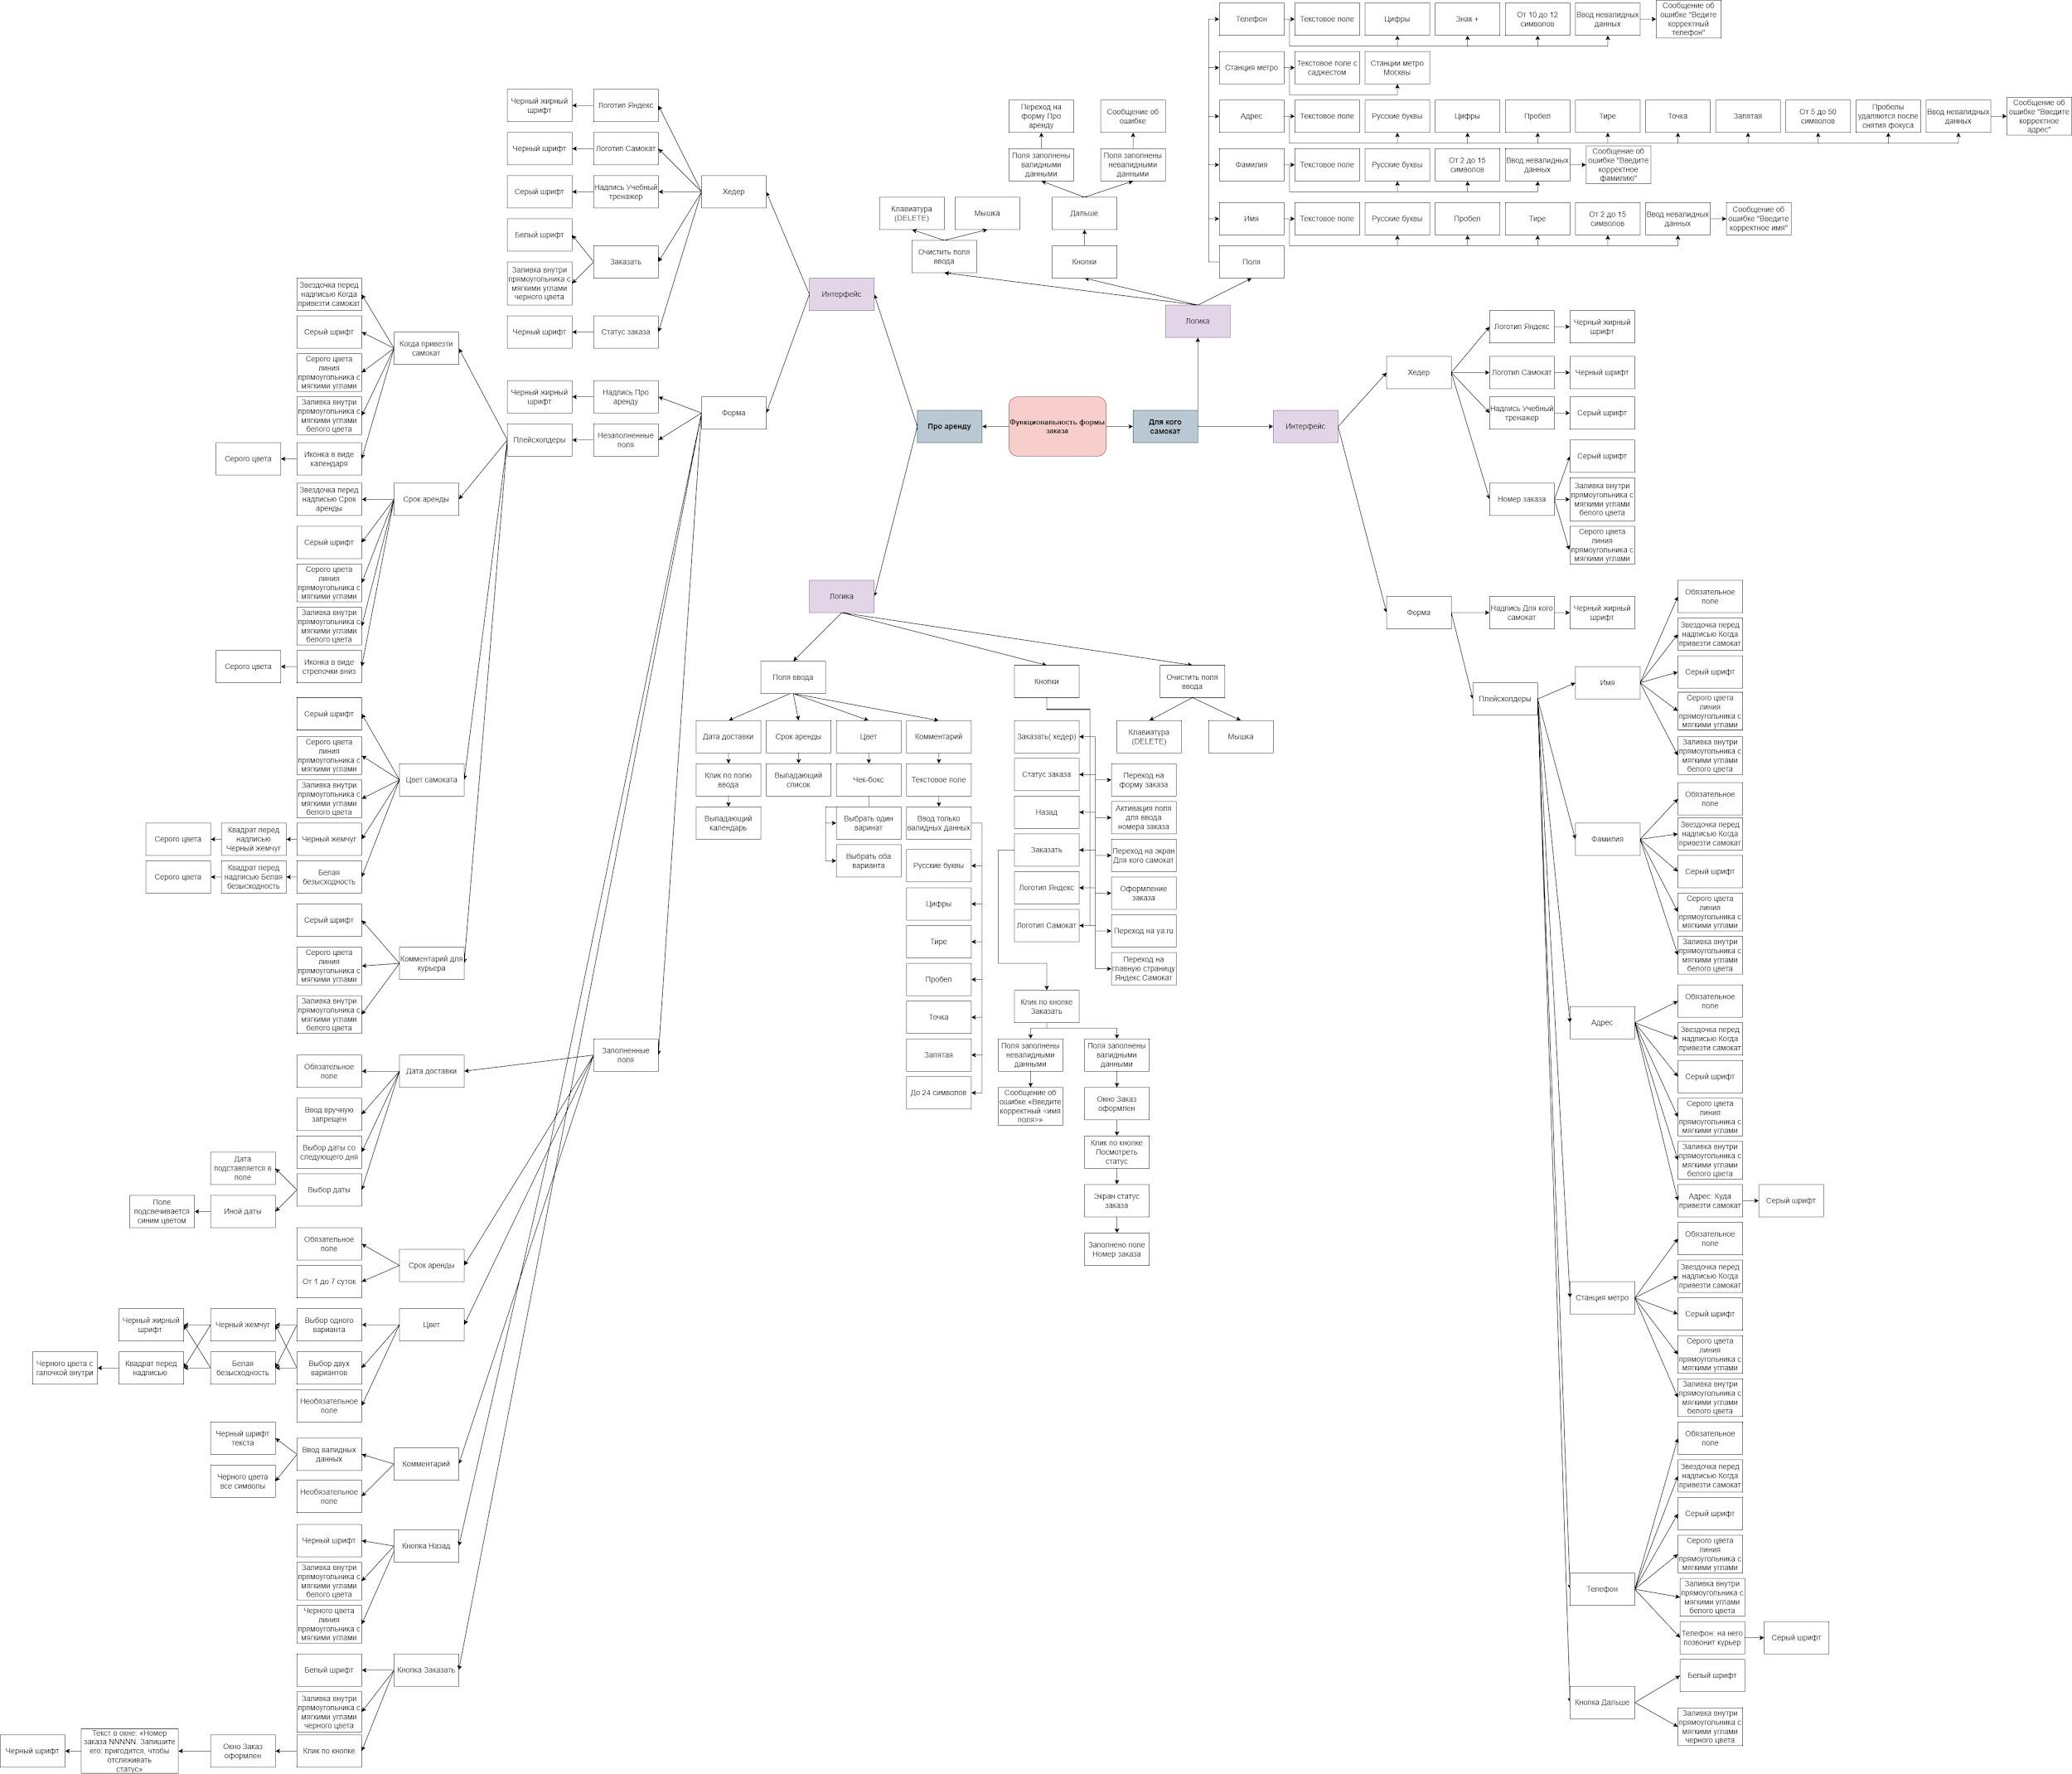
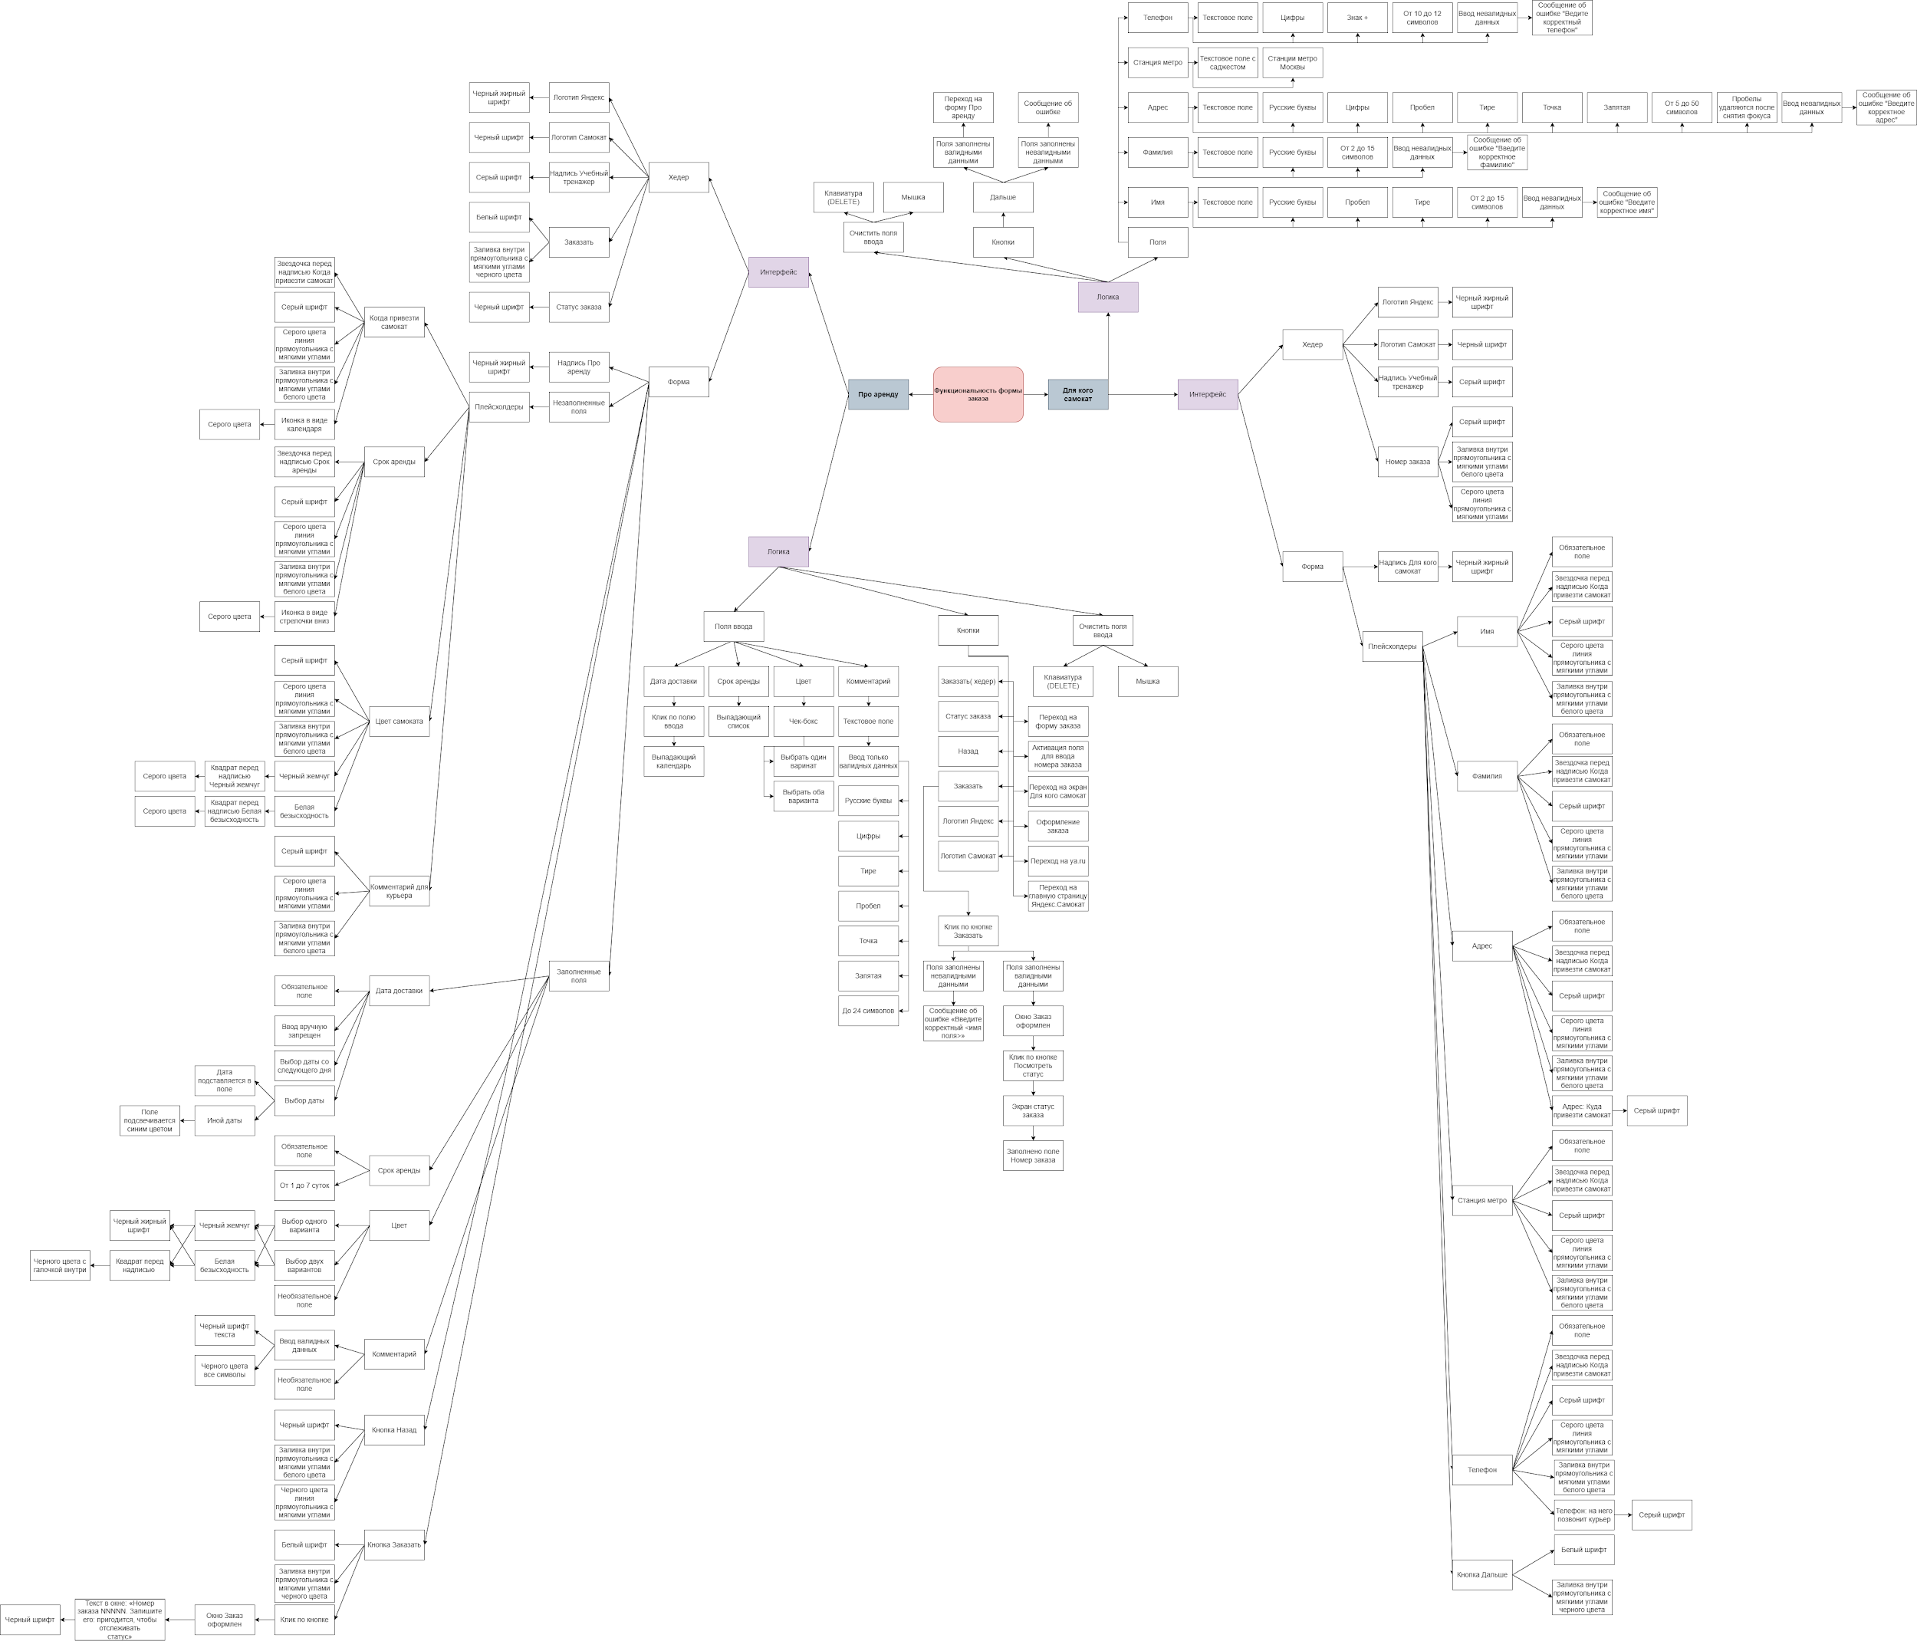
Скриншоты
mindmap
mindmap

Задание 3 тест-кейсы
Мобильное приложение Яндекс.Самокат

id тест-кейса | Название тест-кейса | Предусловия | Номер шага | Описание шага | ОР | Окружение | Скриншот | Результат | ID Баг- репорта
1 | Появляется уведомление, когда осталось 2 часа до окончания выполения заказа(до 23:59) | 1. Пользователь сделал заказ 2. Открыть мобильное приложение 3. Авторизоваться под курьером и принять заказ | 1 | Добавить принятый заказ в раздел "Мои" | В 21:59 приходит пуш-уведомление «2 часа до конца заказа. Заказ «ул Комнатная 12-14» нужно выполнить до времени N . Если не успеваете, предупредите поддержку: 0101» | Galaxy A3, OS: Android 9.0; разрешение 720х1280 | 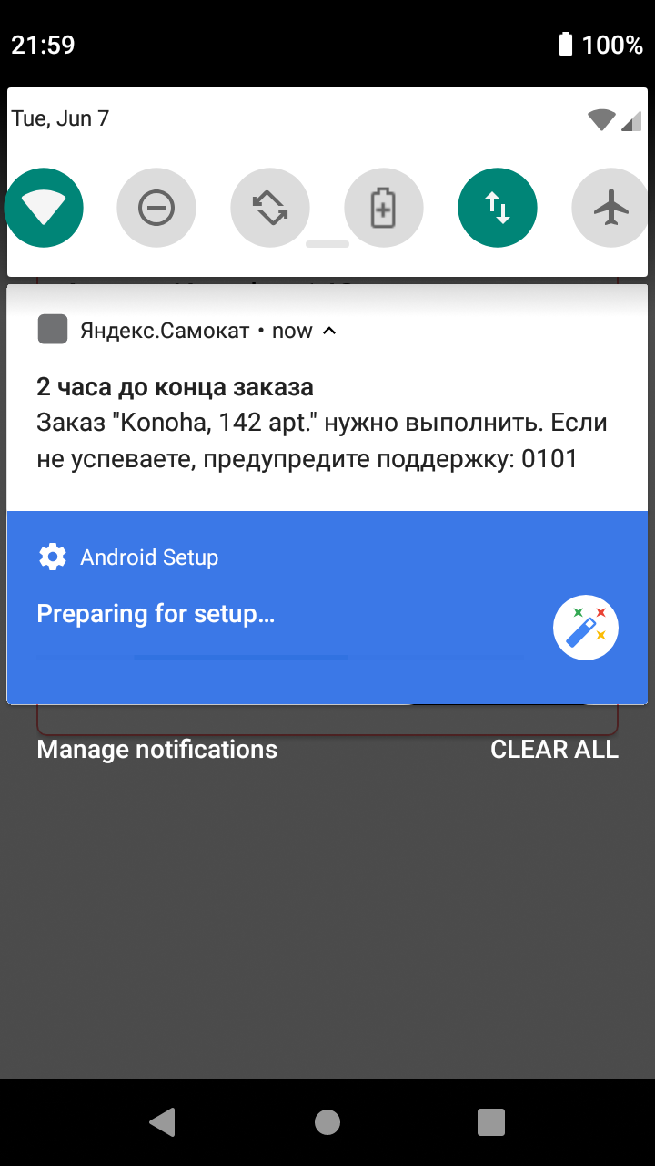 | PASSED
 |  |  | 2 | Сделать перевод времени на устройстве на 21:59

2 | Появляется уведомление если взять заказ в 22:00 в день доставки | 1. Пользователь сделал заказ 2. Открыть мобильное приложение 3. Авторизоваться под курьером и принять заказ | 1 | Сделать перевод времени на устройстве на 22:00 | В 22:00 приходит пуш-уведомление «2 часа до конца заказа. Заказ «ул Комнатная 12-14» нужно выполнить до времени N . Если не успеваете, предупредите поддержку: 0101» | Galaxy A3, OS: Android 9.0; разрешение 720х1280 |  | PASSED

 |  |  | 2 | Добавить принятый заказ в раздел "Мои"

3 | Заглавление пуш-уведомления когда осталось 2 часа до окончания выполнения заказа имеет текст: «2 часа до конца заказа.» | 1. Пользователь сделал заказ 2. Открыть мобильное приложение 3. Авторизоваться под курьером и принять заказ | 1 | Добавить принятый заказ в раздел "Мои" | В заглавлении пуш-уведомления содержится текст «2 часа до конца заказа.» | Galaxy A3, OS: Android 9.0; разрешение 720х1280 | 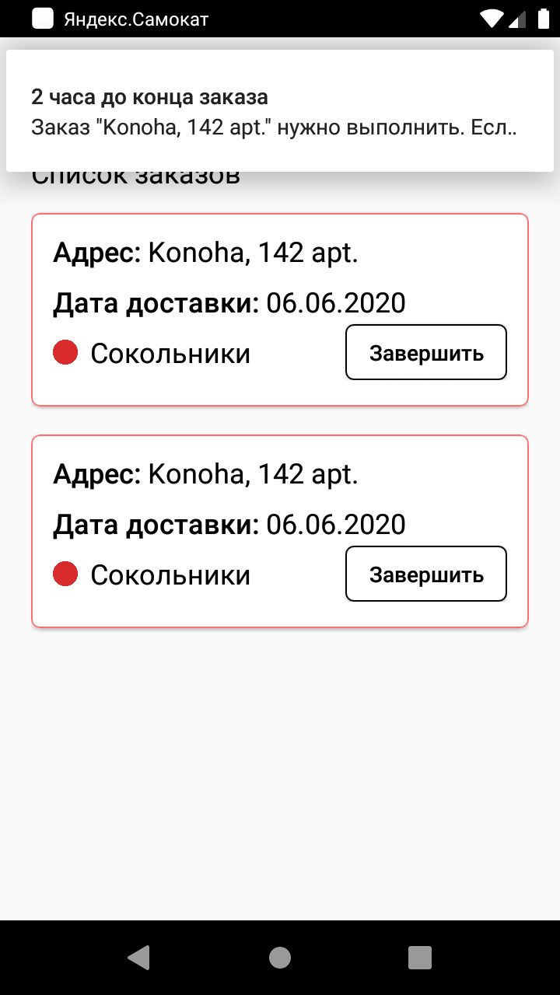 | PASSED

 |  |  | 2 | Сделать перевод времени на устройстве на 21:59

 |  |  | 3 | Посмотреть на заглавление пуш-уведомления

4 | Текст пуш-уведомления когда осталось 2 часа до окончания выполнения заказа симметричен относительно других элементов формы | 1. Пользователь сделал заказ 2. Открыть мобильное приложение 3. Авторизоваться под курьером и принять заказ | 1 | Добавить принятый заказ в раздел "Мои" | Пуш-уведомление «2 часа до конца заказа. Заказ «ул Комнатная 12-14» нужно выполнить до времени N . Если не успеваете, предупредите поддержку: 0101» симметричен относительно других элементов формы | Galaxy A3, OS: Android 9.0; разрешение 720х1280 |  | PASSED

 |  |  | 2 | Сделать перевод времени на устройстве на 21:59

 |  |  | 3 | Посмотреть на расположение пуш-уведомления

5 | Текст пуш-уведомления когда осталось 2 часа до окончания выполнения заказа не имеет орфографических ошибок | 1. Пользователь сделал заказ 2. Открыть мобильное приложение 3. Авторизоваться под курьером и принять заказ | 1 | Добавить принятый заказ в раздел "Мои" | Текст пуш-уведомления «2 часа до конца заказа. Заказ «ул Комнатная 12-14» нужно выполнить до времени N . Если не успеваете, предупредите поддержку: 0101» не имеет орфографических ошибок | Galaxy A3, OS: Android 9.0; разрешение 720х1280 |  | FAILED | BUG-669945

 |  |  | 2 | Сделать перевод времени на устройстве на 21:59

 |  |  | 3 | Посмотреть на текст пуш-уведомления

6 | Заглавление пуш-уведомления когда осталось 2 часа до окончания выполнения заказа выделен жирным черным шрифтом | 1. Пользователь сделал заказ 2. Открыть мобильное приложение 3. Авторизоваться под курьером и принять заказ | 1 | Добавить принятый заказ в раздел "Мои" | Текст пуш-уведомления «2 часа до конца заказа. Заказ «ул Комнатная 12-14» нужно выполнить до времени N . Если не успеваете, предупредите поддержку: 0101» выделен жирным черным шрифтом | Galaxy A3, OS: Android 9.0; разрешение 720х1280 |  | PASSED

 |  |  | 2 | Сделать перевод времени на устройстве на 21:59

 |  |  | 3 | Посмотреть на текст пуш-уведомления

7 | Текст пуш-уведомления когда осталось 2 часа до окончания выполнения заказа «Заказ «ул Комнатная 12-14» нужно выполнить до времени N . Если не успеваете, предупредите поддержку: 0101» выделен черным шрифтом | 1. Пользователь сделал заказ 2. Открыть мобильное приложение 3. Авторизоваться под курьером и принять заказ | 1 | Добавить принятый заказ в раздел "Мои" | Текст пуш-уведомления «Заказ «ул Комнатная 12-14» нужно выполнить до времени N . Если не успеваете, предупредите поддержку: 0101» выделен черным шрифтом | Galaxy A3, OS: Android 9.0; разрешение 720х1280 |  | PASSED

 |  |  | 2 | Сделать перевод времени на устройстве на 21:59

 |  |  | 3 | Посмотреть на текст пуш-уведомления

8 | При тапе по пуш-уведомлению открывается окно с уведомлением | 1. Пользователь сделал заказ 2. Открыть мобильное приложение 3. Авторизоваться под курьером и принять заказ | 1 | Добавить принятый заказ в раздел "Мои" | Появляется окно уведомления с текстом «2 часа до конца заказа. Заказ «ул Комнатная 12-14» нужно выполнить до времени N . Если не успеваете, предупредите поддержку: 0101» | Galaxy A3, OS: Android 9.0; разрешение 720х1280 | 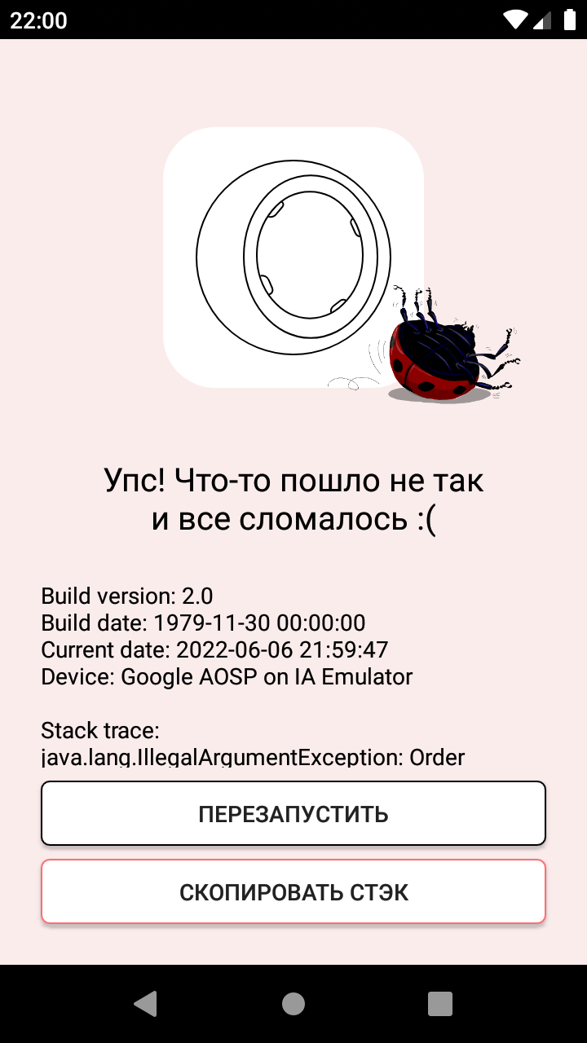 | FAILED | BUG-669956

 |  |  | 2 | Сделать перевод времени на устройстве на 21:59

 |  |  | 3 | Нажать на пуш-уведомление

9 | При нажатии по нотификации отображается в приложении на вкладку «Мои» | 1. Пользователь сделал заказ 2. Открыть мобильное приложение 3. Авторизоваться под курьером и принять заказ | 1 | Добавить принятый заказ в раздел "Мои" | В приложении переход на вкладку «Мои» | Galaxy A3, OS: Android 9.0; разрешение 720х1280 | 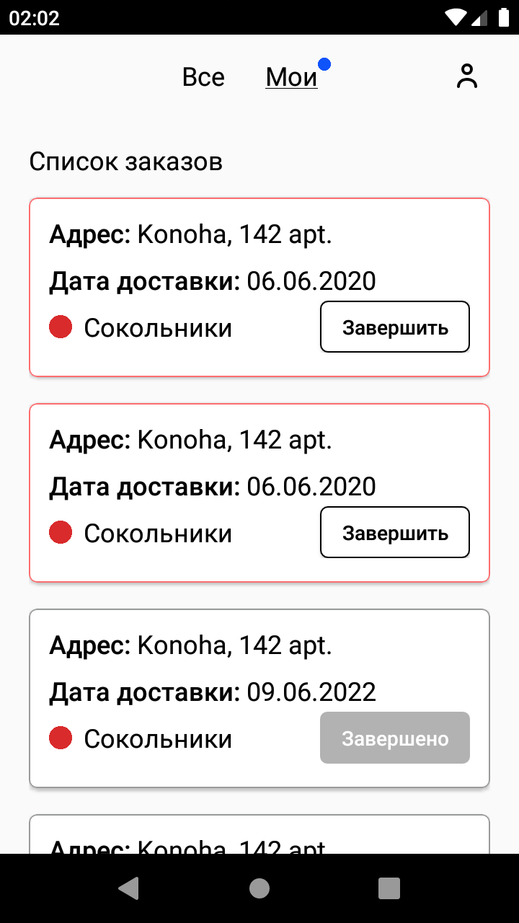 | PASSED

 |  |  | 2 | Сделать перевод времени на устройстве на 21:59

 |  |  | 3 | Нажать на уведомление

10 | При нажатии на вкладку «Мои» при отстуствии интернет-соединения отображается всплывающее окно «Отсутствует интернет-соединение» | 1. Открыть мобильное приложение 2. Авторизоваться под курьером и принять заказ 3. Отключить интернет | 1 | Нажать на вкладку «Мои» | В середине страницы окно «Нет доступа к интернету». Под надписью «Нет доступа к интернету» располагается текст «Проверьте подключение или дождитесь уведомления о его восстановлении». Под текстом «Проверьте подключение или дождитесь уведомления о его восстановлении» располагается кнопка Ок | Galaxy A3, OS: Android 9.0; разрешение 720х1280 | 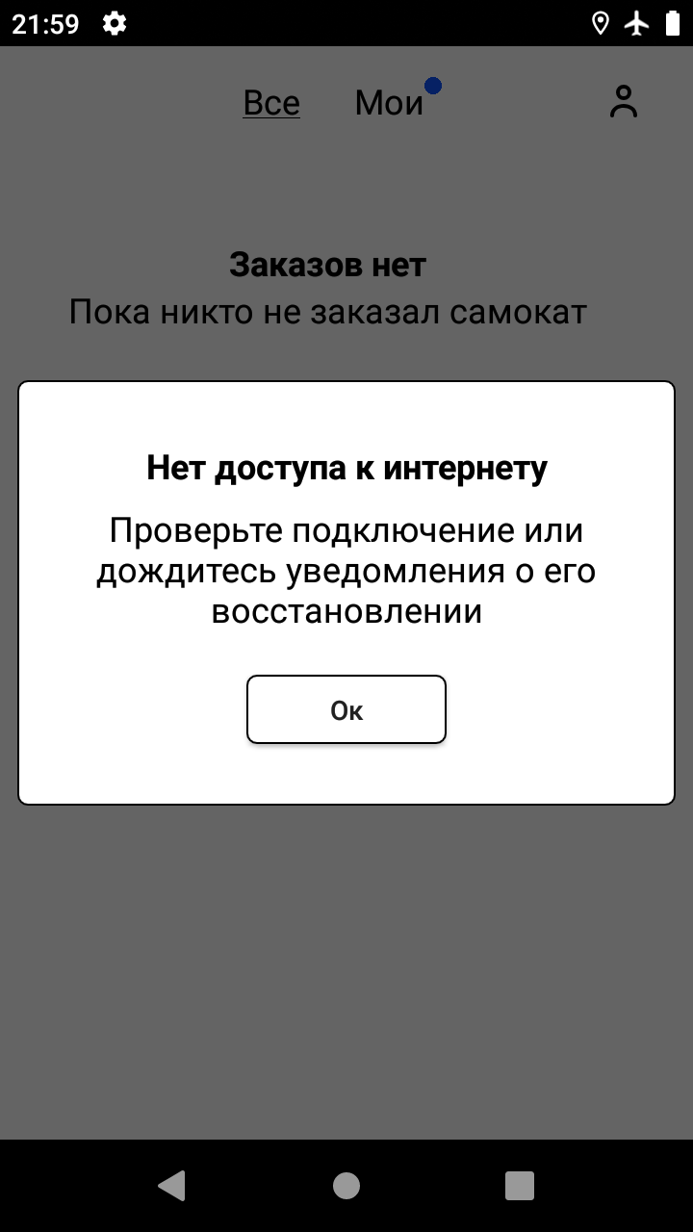 | PASSED

 |  |  | 2 | Посмотреть на всплывающее окно «Отсутствует интернет-соединение»

11 | При нажатии на вкладку «Все» при отстуствии интернет-соединения отображается всплывающее окно «Отсутствует интернет-соединение» | 1. Открыть мобильное приложение 2. Авторизоваться под курьером и принять заказ 3. Отключить интернет | 1 | Нажать на вкладку «Все» | В середине страницы окно «Нет доступа к интернету». Под надписью «Нет доступа к интернету» располагается текст «Проверьте подключение или дождитесь уведомления о его восстановлении». Под текстом «Проверьте подключение или дождитесь уведомления о его восстановлении» располагается кнопка Ок | Galaxy A3, OS: Android 9.0; разрешение 720х1280 | 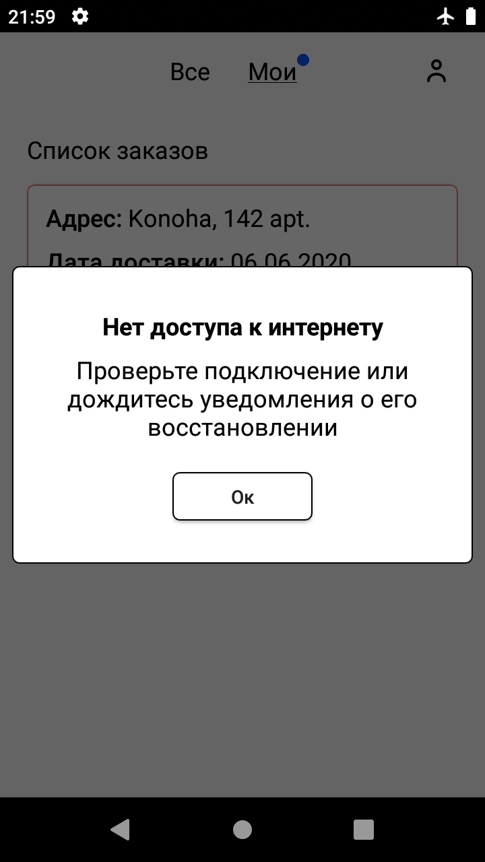 | PASSED

 |  |  | 2 | Посмотреть на всплывающее окно «Отсутствует интернет-соединение»

12 | При нажатии на фильтр по выбору метро во вкладке «Все» при отстуствии интернет-соединения отображается всплывающее окно «Отсутствует интернет-соединение» | 1. Открыть мобильное приложение 2. Авторизоваться под курьером и принять заказ 3. Отключить интернет | 1 | Нажать на фильтр по выбору метро | В середине страницы окно «Нет доступа к интернету». Под надписью «Нет доступа к интернету» располагается текст «Проверьте подключение или дождитесь уведомления о его восстановлении». Под текстом «Проверьте подключение или дождитесь уведомления о его восстановлении» располагается кнопка Ок | Galaxy A3, OS: Android 9.0; разрешение 720х1280 | 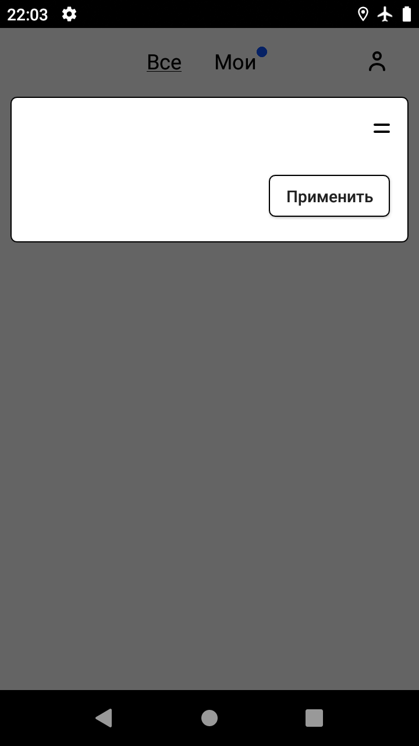 | FAILED | BUG-669971

 |  |  | 2 | Посмотреть на всплывающее окно «Отсутствует интернет-соединение»

13 | При нажатии на иконку выхода при отстуствии интернет-соединения отображается всплывающее окно «Отсутствует интернет-соединение» | 1. Открыть мобильное приложение 2. Авторизоваться под курьером и принять заказ 3. Отключить интернет | 1 | Нажать на иконку выхода | В середине страницы окно «Нет доступа к интернету». Под надписью «Нет доступа к интернету» располагается текст «Проверьте подключение или дождитесь уведомления о его восстановлении». Под текстом «Проверьте подключение или дождитесь уведомления о его восстановлении» располагается кнопка Ок | Galaxy A3, OS: Android 9.0; разрешение 720х1280 | 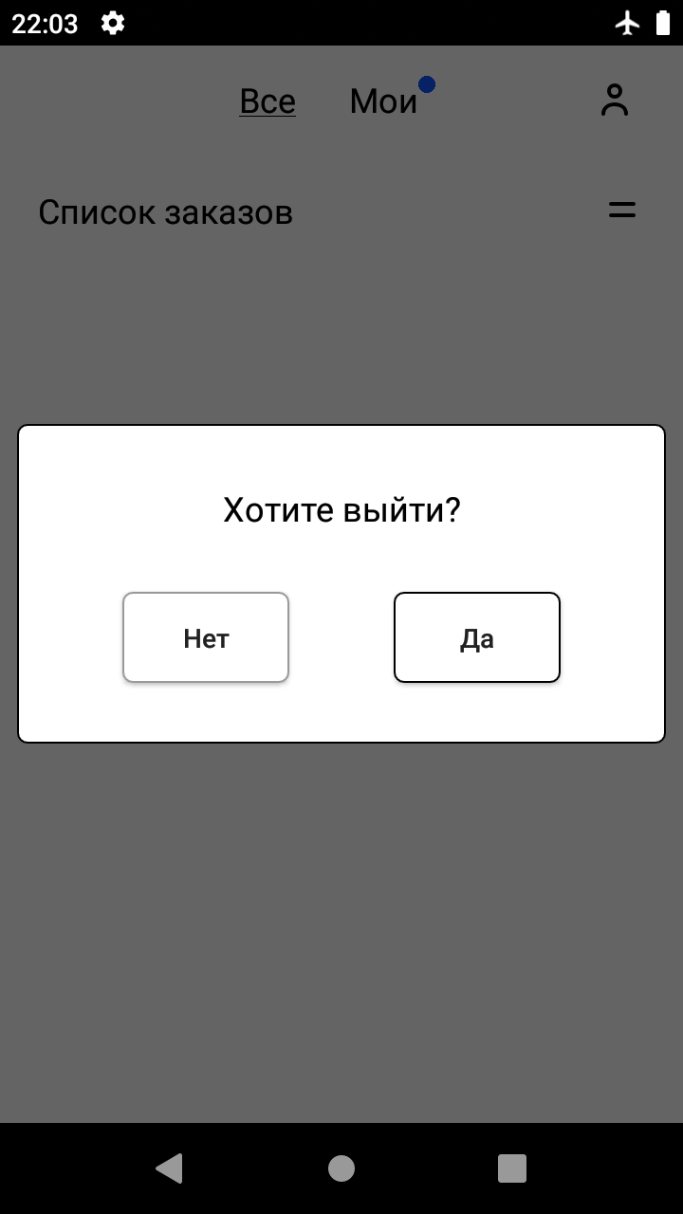 | FAILED | BUG-669980

 |  |  | 2 | Посмотреть на всплывающее окно «Отсутствует интернет-соединение»

14 | При нажатии на кнопку Принять во вкладке «Все» при отстуствии интернет-соединения отображается всплывающее окно «Отсутствует интернет-соединение» | 1. Открыть мобильное приложение 2. Авторизоваться под курьером и принять заказ 3. Отключить интернет | 1 | Нажать на кнопку Принять во вкладке «Все» | В середине страницы окно «Нет доступа к интернету». Под надписью «Нет доступа к интернету» располагается текст «Проверьте подключение или дождитесь уведомления о его восстановлении». Под текстом «Проверьте подключение или дождитесь уведомления о его восстановлении» располагается кнопка Ок | Galaxy A3, OS: Android 9.0; разрешение 720х1280 | 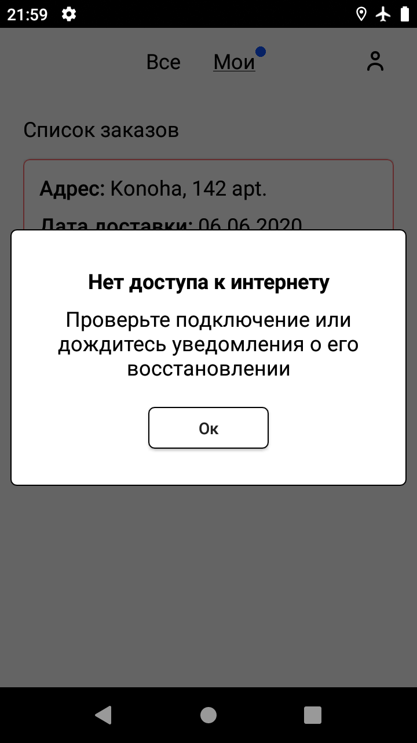 | PASSED

 |  |  | 2 | Посмотреть на всплывающее окно «Отсутствует интернет-соединение»

15 | При нажатии на кнопку Завершить во вкладке «Мои» при отстуствии интернет-соединения отображается всплывающее окно «Отсутствует интернет-соединение» | 1. Открыть мобильное приложение 2. Авторизоваться под курьером и принять заказ 3. Отключить интернет | 1 | Нажать на кнопку Завершить во вкладке «Мои» | В середине страницы окно «Нет доступа к интернету». Под надписью «Нет доступа к интернету» располагается текст «Проверьте подключение или дождитесь уведомления о его восстановлении». Под текстом «Проверьте подключение или дождитесь уведомления о его восстановлении» располагается кнопка Ок | Galaxy A3, OS: Android 9.0; разрешение 720х1280 |  | PASSED

 |  |  | 2 | Посмотреть на всплывающее окно «Отсутствует интернет-соединение»

16 | Текст во всплывающем окне при отсутствии интернет-соединения симметричен относительно других элементов формы | 1. Открыть мобильное приложение 2. Авторизоваться под курьером и принять заказ 3. Отключить интернет 4. Нажать на активную кнопку на экране | 1 | Нажать на вкладку «Мои» | Текст во всплывающем окне «Нет доступа к интернету Проверьте подключение или дождитесь уведомления о его восстановлении» симметричен относительно других элементов формы | Galaxy A3, OS: Android 9.0; разрешение 720х1280 |  | PASSED

 |  |  | 2 | Посмотреть на всплывающее окно «Отсутствует интернет-соединение»

17 | Текст во всплывающем окне при отсутствии интернет-соединения не имеет орфографических ошибок | 1. Открыть мобильное приложение 2. Авторизоваться под курьером и принять заказ 3. Отключить интернет 4. Нажать на активную кнопку на экране | 1 | Нажать на вкладку «Мои» | Текст во всплывающем окне «Нет доступа к интернету Проверьте подключение или дождитесь уведомления о его восстановлении» не имеет орфографических ошибок | Galaxy A3, OS: Android 9.0; разрешение 720х1280 |  | PASSED

 |  |  | 2 | Посмотреть на всплывающее окно «Отсутствует интернет-соединение»

18 | Текст «Нет доступа к интернету» во всплывающем окне «Отсутствует интернет-соединение» выделен жирным черным шрифтом | 1. Открыть мобильное приложение 2. Авторизоваться под курьером и принять заказ 3. Отключить интернет 4. Нажать на активную кнопку на экране | 1 | Нажать на вкладку «Мои» | Текст «Нет доступа к интернету» выделен жирным черным шрифтом | Galaxy A3, OS: Android 9.0; разрешение 720х1280 |  | PASSED

 |  |  | 2 | Посмотреть на всплывающее окно «Отсутствует интернет-соединение»

19 | Текст «Проверьте подключение или дождитесь уведомления о его восстановлении» во всплывающем окне «Отсутствует интернет-соединение» выделен черным шрифтом | 1. Открыть мобильное приложение 2. Авторизоваться под курьером и принять заказ 3. Отключить интернет 4. Нажать на активную кнопку на экране | 1 | Нажать на вкладку «Мои» | Текст «Проверьте подключение или дождитесь уведомления о его восстановлении» выделен черным шрифтом | Galaxy A3, OS: Android 9.0; разрешение 720х1280 |  | PASSED

 |  |  | 2 | Посмотреть на всплывающее окно «Отсутствует интернет-соединение»

20 | При нажатии на кнопку Ок во всплывающем окне «Отсутствует интернет-соединение», закрытие всплывающего окна «Отсутствует интернет-соединение» | 1. Открыть мобильное приложение 2. Авторизоваться под курьером и принять заказ 3. Отключить интернет | 1 | Нажать на вкладку «Мои» | Всплывающее окно «Отсутствует интернет-соединение» закрывается | Galaxy A3, OS: Android 9.0; разрешение 720х1280 |  | PASSED

 |  |  | 2 | Нажать на кнопку Ок во всплывающем окне «Отсутствует интернет-соединение»

21 | Текст на кнопке Ок во всплывающем окне «Отсутствует интернет-соединение» симметричен относительно других элементов формы | 1. Открыть мобильное приложение 2. Авторизоваться под курьером и принять заказ 3. Отключить интернет | 1 | Нажать на вкладку «Мои» | Текст на кнопке Ок симметричен относительно других элементов формы | Galaxy A3, OS: Android 9.0; разрешение 720х1280 |  | PASSED

 |  |  | 2 | Посмотреть на расположение кнопки Ок

22 | Текст на кнопке Ок во всплывающем окне «Отсутствует интернет-соединение» не имеет орфографических ошибок | 1. Открыть мобильное приложение 2. Авторизоваться под курьером и принять заказ 3. Отключить интернет | 1 | Нажать на вкладку «Мои» | Текст на кнопке Ок не имеет орфографических ошибок | Galaxy A3, OS: Android 9.0; разрешение 720х1280 |  | PASSED

 |  |  | 2 | Посмотреть на кнопку Ок на наличие орфографических ошибок

23 | Текст на кнопке Ок во всплывающем окне «Отсутствует интернет-соединение» выделен жирным черным шрифтом | 1. Открыть мобильное приложение 2. Авторизоваться под курьером и принять заказ 3. Отключить интернет | 1 | Нажать на вкладку «Мои» | Текст на кнопке Ок выделен жирным черным шрифтом | Galaxy A3, OS: Android 9.0; разрешение 720х1280 |  | PASSED

 |  |  | 2 | Посмотреть на кнопку Ок

24 | Текст на кнопке Ок во всплывающем окне «Отсутствует интернет-соединение» обрамлен прямоугольником с мягкими углами с белой заливкой внутри | 1. Открыть мобильное приложение 2. Авторизоваться под курьером и принять заказ 3. Отключить интернет | 1 | Нажать на вкладку «Мои» | Текст на кнопке Ок обрамлен прямоугольником с мягкими углами с белой заливкой внутри | Galaxy A3, OS: Android 9.0; разрешение 720х1280 |  | PASSED

 |  |  | 2 | Посмотреть на кнопку Ок

25 | При принятии заказа и нажатии на вкладку «Мои», открывается список заказов, где находится только что принятый заказ | 1. Пользователь сделал заказ 2. Открыть мобильное приложение 3. Авторизоваться под курьером у которого нет заказов | 1 | Нажать кнопку "Принять" в карточке заказа | Отображается только что принятый заказ с Адресом, Датой доставки, Станцией метро и кнопкой Завершить | Galaxy A3, OS: Android 9.0; разрешение 720х1280 |  | FAILED | BUG-708994

 |  |  | 2 | Нажать на вкладку «Мои»

26 | Принятие заказа | 1. Пользователь сделал заказ 2. Открыть мобильное приложение 3. Авторизоваться под курьером у которого нет заказов | 1 | На карточке заказа нажать кнопку "Принять" | 1. Карточка заказа уезжает анимацией вправо 2. На вкладке "Мои" появляется синяя точка 3. Кнопка на карточке заказа меняется на "Завершить" | Galaxy A3, OS: Android 9.0; разрешение 720х1280 | 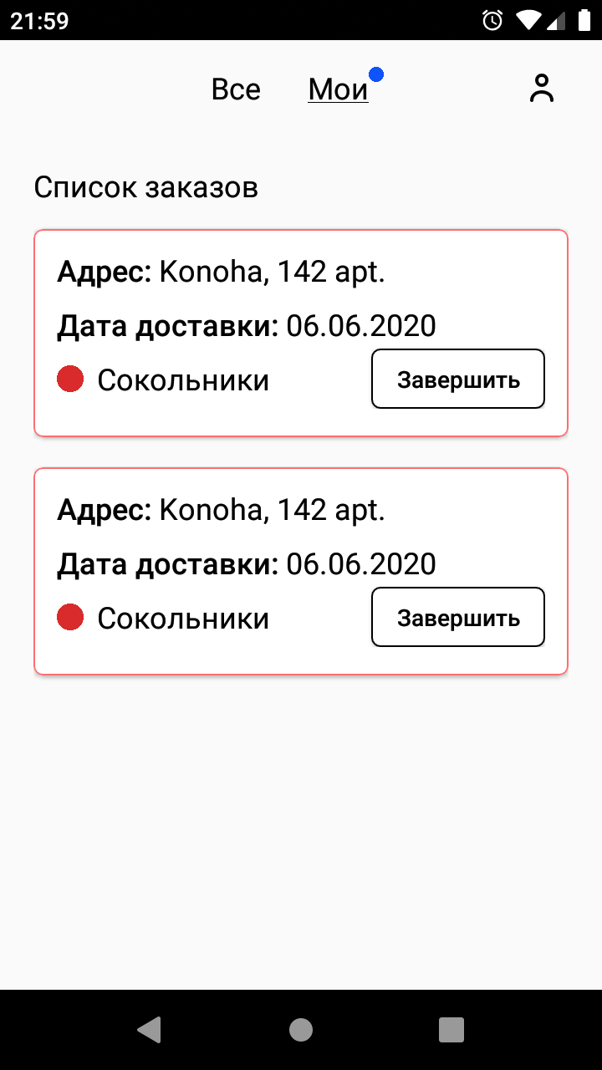 | PASSED

 |  |  | 2 | При появлении уведомления "Хотите принять заказ?" нажать "Да"

